상품제안서
시스템 스마트락 다이어리 25절[특허제품] | 상품코드: S28465

 |  |  |  |  |  |  | 02-713-8555 | www.synergygift.co.kr
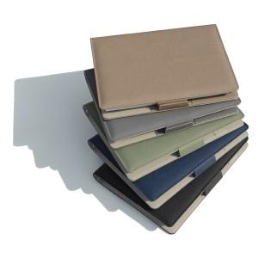

【상세/제작정보】 | <span style="font-size: 14pt;"></span><span style="font-size: 14pt;">※ 개별 opp포장 200개 미만 진행시 일괄 9만원 부가세별도 추가비용 발생됩니다.</span><span style="font-size: 14pt;"><br></span><br><span style="font-size: 14pt;">※ 삽지추가 300부 부터 가능합니다.​</span><span style="font-size: 14pt;"></span>

【인쇄/포장옵션】 | 불박, 금박, 은박 / OPP(비닐)

【공급단가】 | 수량 | 50~ | 200~ | 500~ | 1,000~ | 3,000~
*VAT별도 | 노트식 | 10,800원 | 10,200원 | 9,800원 | 9,650원 | 9,450원
 | 이틀식 | 11,000원 | 10,500원 | 10,100원 | 9,850원 | 9,700원
 | 주일식 | 11,000원 | 10,500원 | 10,100원 | 9,850원 | 9,700원

【상품 URL】 | https://www.synergygift.co.kr:443/src/goods_detail.php?gdno=28465

